Sheet1
区分一下@Autowired和@Resource两个注解的区别：
1、@Autowired默认按照byType方式进行bean匹配，@Resource默认按照byName方式进行bean匹配
2、@Autowired是Spring的注解，@Resource是J2EE的注解，这个看一下导入注解的时候这两个注解的包名就一清二楚了
Spring属于第三方的，J2EE是Java自己的东西，因此，建议使用@Resource注解，以减少代码和Spring之间的耦合。
二、
AOP 即 Aspect Oriented Program 面向切面编程
首先，在面向切面编程的思想里面，把功能分为核心业务功能，和周边功能。
所谓的核心业务，比如登陆，增加数据，删除数据都叫核心业务
所谓的周边功能，比如性能统计，日志，事务管理等等

周边功能在Spring的面向切面编程AOP思想里，即被定义为切面

在面向切面编程AOP的思想里面，核心业务功能和切面功能分别独立进行开发
然后把切面功能和核心业务功能 "编织" 在一起，这就叫AOP

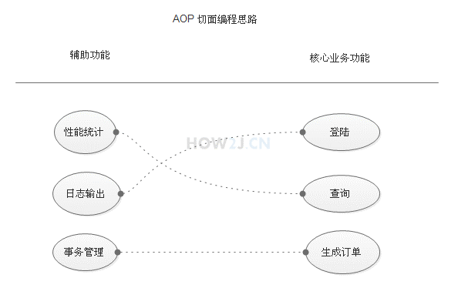

@Aspect 注解表示这是一个切面
@Component 表示这是一个bean,由Spring进行管理
1212：@around(value = "execution(* com.how2java.service.ProductService.*(..))") 表示对com.how2java.service.ProductService 这个类中的所有方法进行切面操作

